상품제안서
니베아 바디기획세트(바디+핸드2+립) | 상품코드: S20469

 |  |  |  |  |  |  | 02-713-8555 | www.synergygift.co.kr
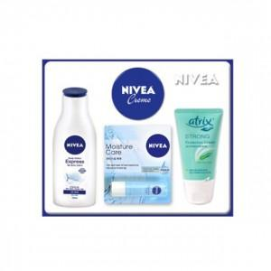

【상세/제작정보】

【인쇄/포장옵션】 | 스티커 / 손잡이케이스

【공급단가】 | 수량 | 30~ | 100~ | 300~ | 1,000~ | 3,000~
*VAT별도 | 단가 | 10,250원 | 10,000원 | 9,590원 | 9,340원 | 9,100원

【상품 URL】 | https://www.synergygift.co.kr:443/src/goods_detail.php?gdno=20469

